Estadísticas
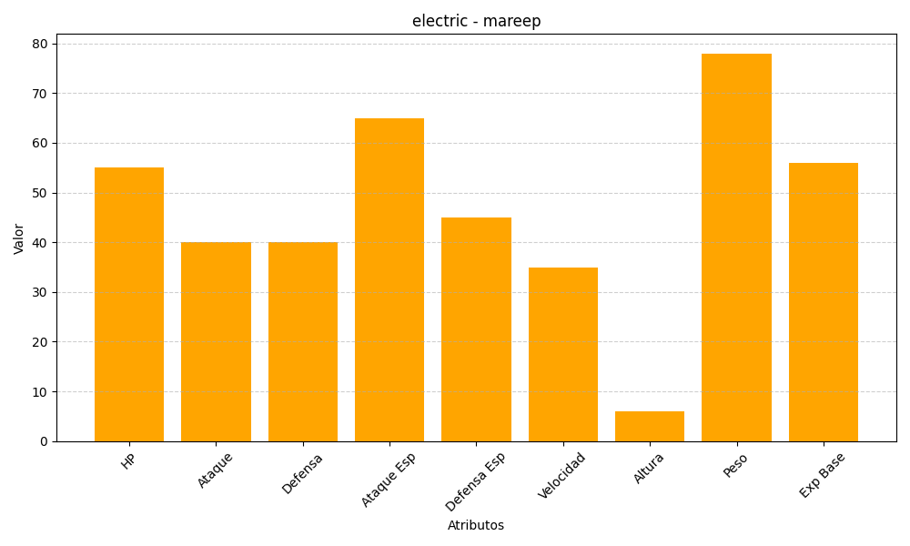
ID | Nombre | Tipo | HP | Ataque | Defensa | Ataque Especial | Defensa Especial | Velocidad | Altura | Peso | Experiencia Base
179 | mareep | electric | 55 | 40 | 40 | 65 | 45 | 35 | 6 | 78 | 56

